상품제안서
헬프맨 글로벌 멀티 여행용 어댑터 맥세이프 10000mAh 보조배터리 충전케이블 세트 | 상품코드: F30069

 |  |  |  |  |  |  | 02-412-0044 | www.easy1.co.kr
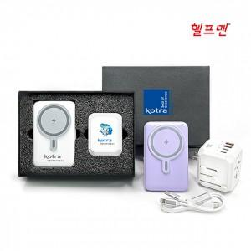

【상세/제작정보】

【인쇄/포장옵션】 | 레이저, 풀칼라 / 시판박스

【공급단가】 | 수량 | 30~ | 50~ | 100~ | 300~ | 500~
*VAT별도 | 단가 | 52,800원 | 51,920원 | 50,600원 | 49,720원 | 48,400원

【상품 URL】 | https://dev.easy1.co.kr:443/src/goods_detail.php?gdno=30069

